Comapny names
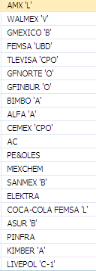
Large Cap: | Small Cap:

Middle Cap

